상품제안서
스위스밀리터리 60자동 솔리드 | 상품코드: S07591

 |  |  |  |  |  |  | 02-713-8555 | www.synergygift.co.kr
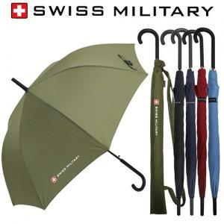 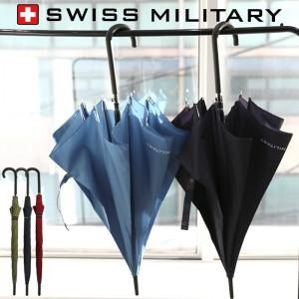

【상세/제작정보】 | <p><span style="font-size: 14pt;">※ 컬러인쇄 가능합니다. 별도문의 바랍니다.</span></p>

【인쇄/포장옵션】 | 실크, 원단1도인쇄 / 포장불가능

【공급단가】 | 수량 | 50~ | 100~ | 300~ | 1,000~ | 3,000~
*VAT별도 | 단가 | 8,800원 | 8,000원 | 7,700원 | 7,350원 | 7,250원

【상품 URL】 | https://www.synergygift.co.kr:443/src/goods_detail.php?gdno=2665

